Blad1
 | Odmania | Ilość | Tray | Tydzień (od) | Licencja | Etykieta
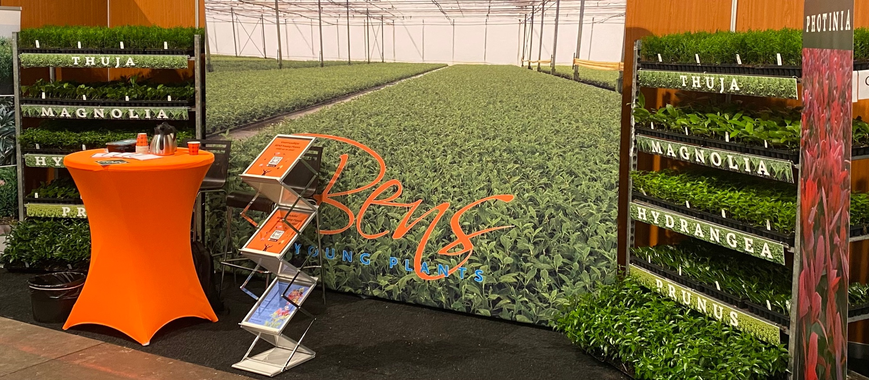

Veenweg 2
9611 TK Sappemeer
Nederland
https://www.bensyoungplants.nl

Stany magazynowe BENS Young Plants – Jesień 2026

 | Odmania | Ilość | Tray | Tydzień (od) | Licencja | Etykieta

 | Hydrangea pan. 'Angels Blush' | 0 | 104
 | Hydrangea pan. Bonfire ('GRHP12'PBR) | 7,000 | 104 | 37/2026 | € 0.40 | € 0.12
 | Hydrangea pan. 'Bombshell'PBR | 0 | 104 |  | € 0.40 | € 0.12
 | Hydrangea pan. Baby Lace ('PIIHP1'PBR) | 0 | 104 |  | € 0.50 | € 0.12
 | Hydrangea pan. Candlelight® ('HPOPR013'PBR) | 5,000 | 104 | 37/2026 | € 0.30 | € 0.12
 | Hydrangea pan. Confetti ('Vlasveld02'PBR) | 4,000 | 104 | 37/2026 | € 0.30 | € 0.12
 | Hydrangea pan. 'Dharuma' | 0 | 104
* | Hydrangea pan. Diamantino® ('Ren101'PBR) | 6,000 | 104 | 37/2026 | € 0.40 | € 0.12
* | Hydrangea pan. Diamant Rouge® ('Rendia'PBR) | 0 | 104 |  | € 0.40 | € 0.12
 | Hydrangea pan. ('HPOPR018'PBR) 'Early Harry' | 0 | 104 |  | € 0.30 | € 0.12
* | Hydrangea pan. Fraise Melba® ('Renba'PBR) | 0 | 104 |  | € 0.40 | € 0.12
 | Hydrangea pan. Graffiti ('Rou201406'PBR) | 5,000 | 104 | 37/2026 | € 0.30 | € 0.12
 | Hydrangea pan. 'Grandiflora' | 2,500 | 104 | 37/2026
 | Hydrangea pan. 'Great Escape' | 0 | 104
 | Hydrangea pan. Hercules ('GRHP14'PBR) | 0 | 104 |  | € 0.40 | € 0.12
 | Hydrangea pan. 'Kyushu' | 0 | 104
 | Hydrangea pan. 'Limelight'PBR | 20,000 | 104 | 37/2026 | € 0.40 | € 0.12
 | Hydrangea pan. Little Fresco ('ROU201306'PBR) | 4,000 | 104 | 37/2026 | € 0.30 | € 0.12
 | Hydrangea pan. Little Spooky ('GRHP08'PBR) | 5,000 | 104 | 37/2026 | € 0.30 | € 0.12
 | Hydrangea pan. 'Magical Andes'PBR | 0 | 104 |  | € 0.40 | € 0.21
 | Hydrangea pan. 'Magical Candle'PBR | 9,000 | 104 | 37/2026 | € 0.40 | € 0.21
 | Hydrangea pan. 'Magical Himalaya'PBR | 0 | 104 |  | € 0.40 | € 0.21
 | Hydrangea pan. 'Magical Kilimanjaro'PBR | 2,500 | 104 | 37/2026 | € 0.40 | € 0.21
 | Hydrangea pan. 'Magical Lime Sparkle'PBR | 0 | 104 |  | € 0.40 | € 0.21
 | Hydrangea pan. 'Magical Matterhorn'PBR | 6,000 | 104 | 37/2026 | € 0.40 | € 0.21
 | Hydrangea pan. 'Magical Mont Blanc'PBR | 6,000 | 104 | 37/2026 | € 0.40 | € 0.21
 | Hydrangea pan. 'Magical Summer'PBR | 2,500 | 104 | 37/2026 | € 0.40 | € 0.21
 | Hydrangea pan. 'Magical Vesuvio'PBR | 0 | 104 |  | € 0.40 | € 0.21
 | Hydrangea pan. 'Mega Pearl' | 0 | 104
 | Hydrangea pan. Minty Spirit ('COUHAMINT'PBR) | 0 | 104 |  | € 0.40 | € 0.12
 | Hydrangea pan. Mojito ('GRHP10'PBR) | 6,000 | 104 | 37/2026 | € 0.30 | € 0.12
 | Hydrangea pan. 'Papillon' | 0 | 104
* | Hydrangea pan. Pastelgreen® ('Rencolor'PBR) | 1,000 | 104 | 37/2026 | € 0.30 | € 0.12
 | Hydrangea pan. Peace ('DS38'PBR) | 10,000 | 104 | 37/2026 | € 0.30 | € 0.12
 | Hydrangea pan. 'Pee Wee' | 0 | 104
 | Hydrangea pan. 'Phantom' | 0 | 104
 | Hydrangea pan. 'Pink Diamond' | 0 | 104
 | Hydrangea pan. 'Pink Lady' | 0 | 104
 | Hydrangea pan. Pink & Rose ('LC NO14'PBR) | 10,000 | 104 | 37/2026 | € 0.40 | € 0.12
 | Hydrangea pan. 'Polar Bear'PBR | 20,000 | 104 | 37/2026 | € 0.40 | € 0.12
 | Hydrangea pan. Pixio ('GRHP11'PBR) | 2,500 | 104 | 37/2026 | € 0.40 | € 0.12
 | Hydrangea pan. Prim'White® ('Dolprim'PBR) | 0 | 104 |  | € 0.30 | € 0.12
 | Hydrangea pan. Red Velvet ('LCN019'PBR) | 0 | 104 |  | € 0.40 | € 0.12
 | Hydrangea pan. Ruby Hobbit ('COUHACINQ'PBR) | 10,000 | 104 | 37/2026 | € 0.30 | € 0.12
 | Hydrangea pan. 'Silver Dollar' | 10,000 | 104 | 37/2026
 | Hydrangea pan. Skyfall ('Frenne'PBR) | 15,000 | 104 | 37/2026 | € 0.40 | € 0.12
* | Hydrangea pan. Sundae Fraise® ('Rensun'PBR) | 15,000 | 104 | 37/2026 | € 0.40 | € 0.12
 | Hydrangea pan. 'Tardiva' | 0 | 104
 | Hydrangea pan. 'Unique' | 0 | 104
* | Hydrangea pan. Vanille Fraise® ('Renhy'PBR) | 15,000 | 104 | 37/2026 | € 0.40 | € 0.12
 | Hydrangea pan. 'White Goliath' | 0 | 104
 | Hydrangea pan. 'White Lady' | 0 | 104
 | Hydrangea pan. 'Wim's Red'PBR | 10,000 | 104 | 37/2026

* | Odmiany te są dostępne wyłącznie dla holenderskich szkółek lub licencjobiorców.

 | • Minimalna ilość zamówienia wynosi 500 sztuk na rodzaj.
 | • 0 oznacza wyprzedane, 1 oznacza dostępne na zamówienie.
 | • Pracujemy wyłącznie z własnym materiałem macierzystym.
 | • Zamówienia na następny sezon przyjmujemy od 1 lipca.
 | • Ilości z zastrzeżeniem powodzenia i zimowania.
 | • Ceny etykiet mogą ulegać zmianom w zależności od naszych dostawców.
 | • Zamówienia prosimy składać co najmniej dwa dni robocze wcześniej.
 | • Reklamacje należy zgłaszać w ciągu 3 dni od dostawy.

